Sheet1
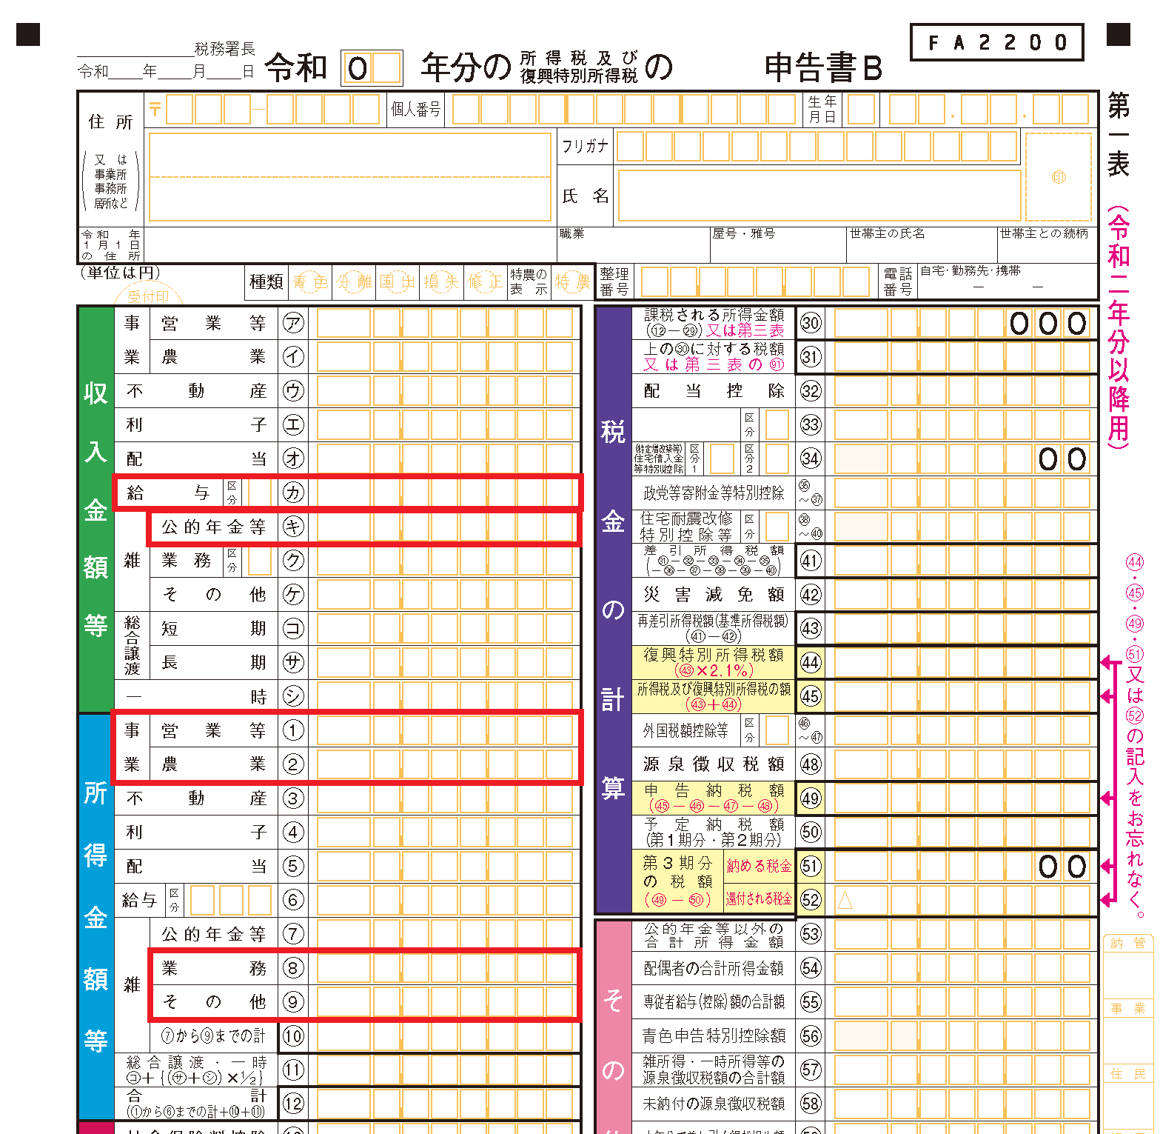
コロナによる家計急変（様式１１）
令和６年度（前期）入学料・授業料免除（家計急変） 申請要件充足チェックシート
「生計維持者の家計急変事由発生後の所得が急変前の所得と比較し１／２以下となっていること」を理由に入学料免除・授業料免除（家計急変）に申し込む場合，以下の該当項目を入力し申請要件を満たすことを確認のうえ，本チェックシートと添付書類を免除申請書類とともに提出してください。 【注意】 １．本チェックシートにより申込可能と判定された場合でも，審査の結果免除不許可となることがあります。 ２．生計維持者が新型コロナウイルスの感染拡大による収入減少者等を対象として国や地方公共団体が実施する公的支援を受給しておりその証明書を提出する場合，本チェックシートによる要件充足の確認は不要です。 該当する公的支援の例は，本学Webサイト＞教育・学生支援・学生活動 > 経済的支援・各種奨学金 > 授業料免除で確認してください。

１．家計急変前後の所得入力

【給与所得者】※給与・年金収入の他に営業所得等がある場合は「給与所得者以外」で算出すること。
入力する金額 | 入力する金額 |  | 入力欄
家計急変前の収入 | 令和元（2019）年～令和４（2022）年のいずれかの年の源泉徴収票の支払金額 |  | - | 円
家計急変後の収入 | 直近3か月分（令和５年１１月～令和６年１月）の 給与支給額（総支給額－通勤手当の非課税分）合計 |  | - | 円
 |  | R6収入見込額： | - | 円
 |  | 1/2以下に減少： | ×
【給与所得者以外】
入力する金額 | 入力する金額 |  | 入力欄
家計急変前の所得 | 令和元（2019）年～令和４（2022）年のいずれかの年の確定申告書（控）の所得の合計額 |  | - | 円
家計急変後の所得 | 直近3か月分（令和５年１１月～令和６年１月）の 所得額（収入－必要経費）の合計 |  | - | 円
 |  | R6収入見込額： | - | 円
 |  | 1/2以下に減少： | ×
２．判定結果
生計維持者の所得減少を理由とした入学料免除・授業料免除（家計急変）への申し込み: |  |  |  | 不可能

３．添付書類
【給与所得者】 「令和元（2019）年～令和５（2023）年分の源泉徴収票（写）」及び「直近3か月分（令和５年１１月～令和６年１月）の給与明細書（写）」を添付してください。各書類の計算に使用した金額部分を蛍光マーカー等で色付けし，わかりやすく示してください。
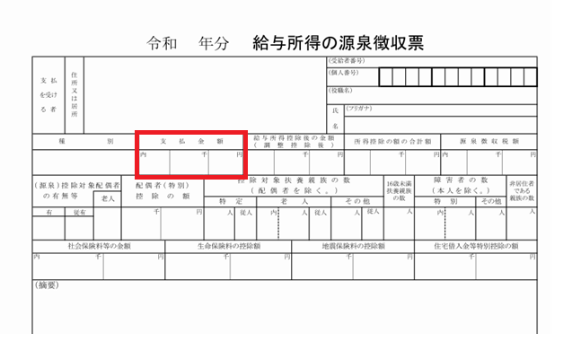
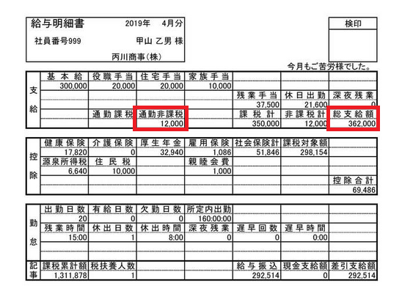

【給与所得者以外】 「令和元（2019）年～令和５（2023）年分の確定申告書（控）（写）」及び「直近3か月分（令和５年１１月～令和６年１月）の売上と必要経費がわかる帳簿等（写）」を添付してください。各書類の計算に使用した金額部分を蛍光マーカー等で色付けし，わかりやすく示してください。 なお，営業所得のほかに給与や年金等の収入がある場合は，その収入額も計算に含みます。 また，株式の譲渡等によるマイナス額は0円として計算します。不明な点があれば，申請期間中に担当係に相談してください。

